菜单筛选界面
辅料供应商绩效考评模板
菜单： | 查询条件：
1、明细查询： | 考评模板：
1.1 绩效明细查询 | 采购日期： | ---
2、统计汇总： | 预计到货日： | ---
2.1 供应商汇总表 | 季节：
记录状态：
A-(未确认）
P-(已确认）
2.2 季节汇总表 | 供应商：
注：左方字段可多选
√
D-(已删除）
2.3 申购部门汇总表 | 采购用途： |  | 注：记录状态默认已确认
C-(已完成）
2.4 商标汇总表 | 申购部门：
2.5 时间汇总表 | 商标：
2.6 采购员汇总表 | 采购员：

月度走势图
筛选条件：供应商/采购用途/申购部门/商标/采购员
年度（默认近10年）
年份 | 2015年 | 2016年 | 2017年 | 2018年 | 2019年 | 2020年 | 2021年 | 2022年 | 2023年 | 2024年
如期率 | 92% | 93% | 89% | 85% | 94% | 92% | 90% | 88% | 89% | 90%
外观合格率 | 90% | 93% | 91% | 87% | 92% | 90% | 94% | 90% | 87% | 93%
理化合格率 | 88% | 91% | 93% | 92% | 94% | 89% | 92% | 91% | 90% | 92%

月度（默认近三年）
图表色调参考如下截图
如期率
外观合格率
理化合格率
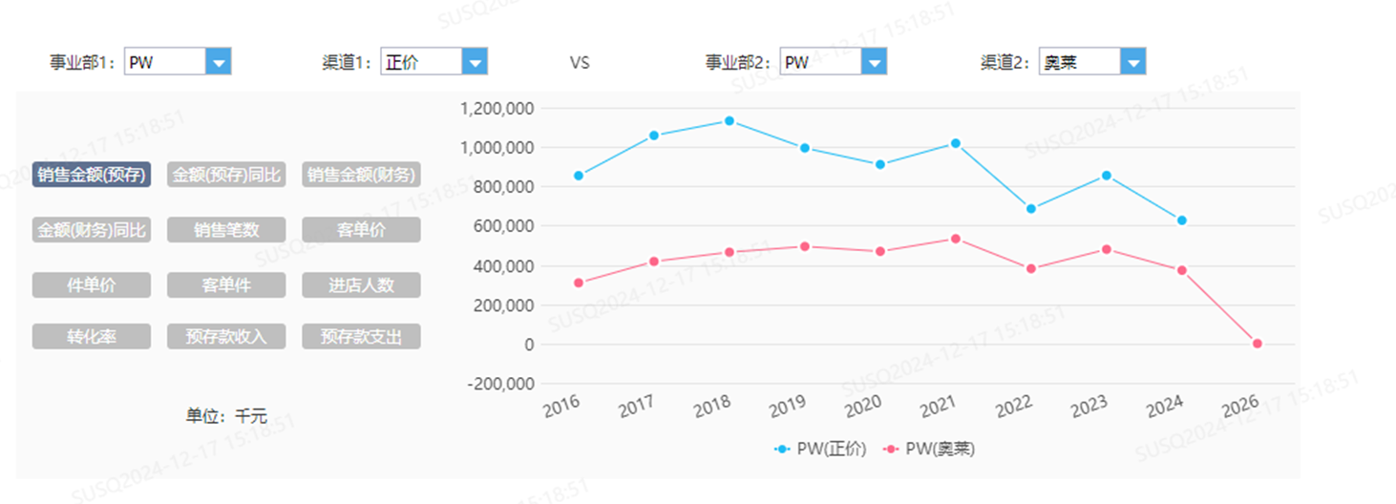
月份年份 | 1月 | 2月 | 3月 | 4月 | 5月 | 6月 | 7月 | 8月 | 9月 | 10月 | 11月 | 12月
2022 | 92% | 93% | 89% | 85% | 94% | 92% | 90% | 88% | 89% | 90% | 93% | 94%
2023 | 90% | 93% | 91% | 87% | 92% | 90% | 94% | 90% | 87% | 93% | 91% | 90%
2024 | 88% | 91% | 93% | 92% | 94% | 89% | 92% | 91% | 90% | 92% | 90% | 93%

Sheet3
月度（默认近三年）
如期率
外观合格率
理化合格率

月份年份 | 1月 | 2月 | 3月 | 4月 | 5月 | 6月 | 7月 | 8月 | 9月 | 10月 | 11月 | 12月
2022 | 92% | 93% | 89% | 85% | 94% | 92% | 90% | 88% | 89% | 90% | 93% | 94%
2023 | 90% | 93% | 91% | 87% | 92% | 90% | 94% | 90% | 87% | 93% | 91% | 90%
2024 | 88% | 91% | 93% | 92% | 94% | 89%

Sheet1
